Sheet1
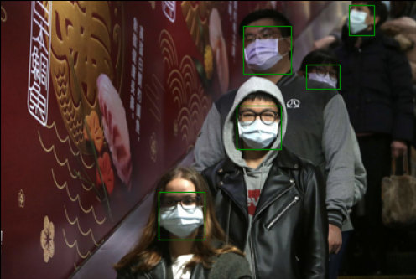
Faster R-CNN&YOLO for face mask detection
 | Mask
 | mAP | epoch | l2 constraint | lr decay | Optimizer | Learning Rate | Training time | Inference time | mini-batch size
Faster R-CNN | 0.67979652956 | 50 | 0.0005 | x | Momentum(0.9) | 0.005 | 1705.74 minutes | 75.83 ms per image | 4
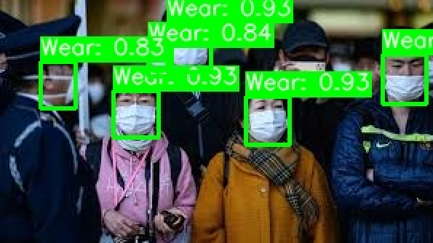
YOLOv5 | 0.6747 | 50 | 0.0005 | x | Momentum(0.9) | 0.001 | 11.38 minutes | 33.48 ms per image | 8

Validation dataset accuracy plot
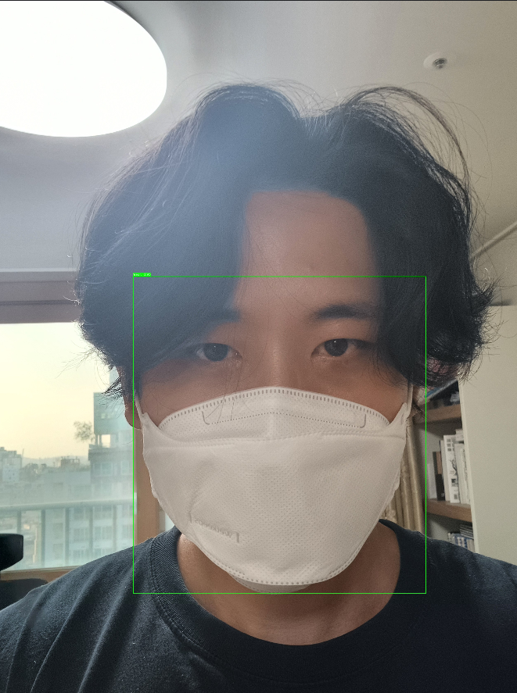 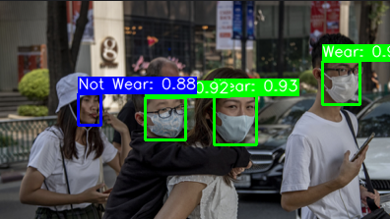  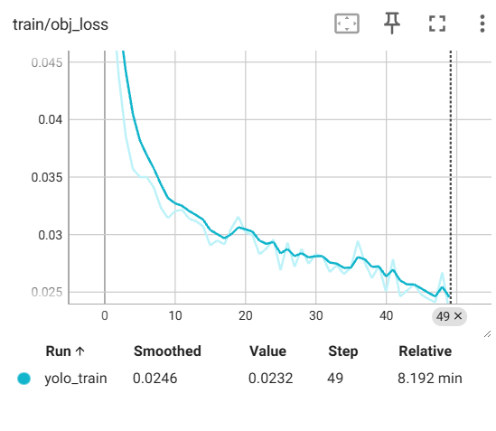 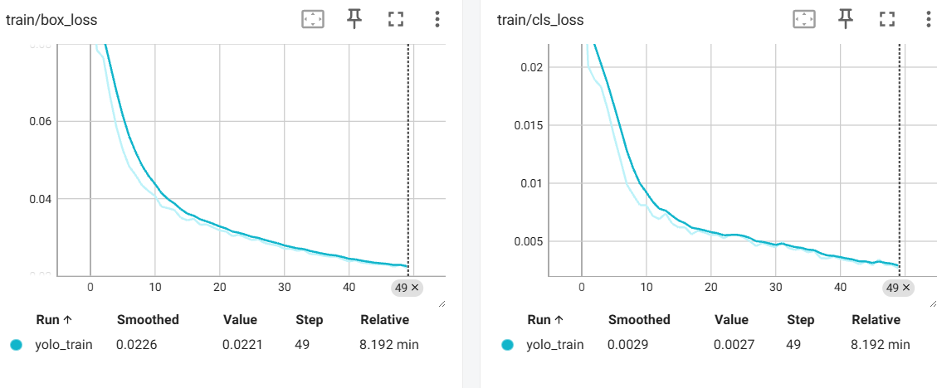 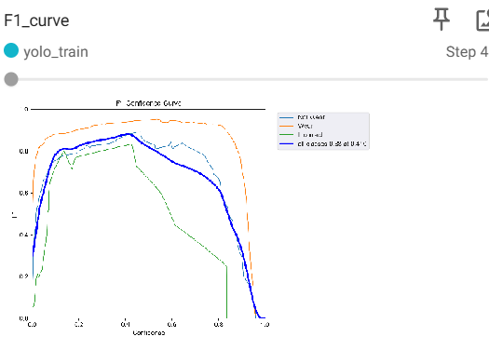

[결과 정리] Faster R-CNN 은 한 epoch 당 30분으로 총 약 1700분의 긴 시간이 걸렸음 그에비해 YOLOv5는 약 11분의 매우 짧은 시간이 단축됨을 확인 함 또한 Inference time도 매우 큰 차이가 있음을 확인함 성능상에는 YOLO 모델이 아주약간 낮지만 전반적으로 큰 차이가 없음

